1.IDENTIFICACION
INFORMACIÓN GENERAL |  | INFORMACIÓN DEL ESTUDIO RESPECTIVO
 |  | NODO NÚMERO |  |  |  |  | 39068
 |  | INFORME NÚMERO |  |  |  |  | 459
CONTRATISTA | UNIÓN TEMPORAL MOVILIDAD 2014 | ORDEN DE TRABAJO No. |  |  |  |  | PROGRAMACION BASICA
 |  | FECHA DE LA ORDEN DE TRABAJO |  |  |  |  | -
 |  | FECHA DE LA TOMA DE INFORMACIÓN |  |  |  |  | 050414
 |  | DÌA DE LA SEMANA
OBJETO DEL CONTRATO | REALIZAR LA TOMA DE INFORMACIÓN DE CAMPO, COMO INSUMO DEL PROGRAMA DE MONITOREO, SEGUIMIENTO Y PLANEACIÓN DEL TRÁNSITO Y EL TRANSPORTE DE BOGOTA D.C | TIPO DE ESTUDIO |  |  |  |  | VOLÚMENES POR TIPO DE VEHÍCULO
 |  | NOMBRE DEL ARCHIVO |  |  |  |  | 39068_AK_80_X_AC_55_S_140405_VOL_V1.xlsx
 |  | CÓDIGO DEL ESTUDIO |  |  |  |  | VOL
 |  | LUGAR DE LA TOMA DE INFORMACIÓN
NÚMERO DE CONTRATO | 2072-2013 | COORDENADA X |  |  |  |  | LONGITUD
 |  | COORDENADA Y |  |  |  |  | LATITUD

FECHA DE INICIO DEL CONTRATO | 22-01-2014 | PROFESIONALES RESPONSABLES
 |  | CONSULTOR (DIRECTOR) |  |  |  |  | ING. MSC. SANDRA LUCIA NAVAS TEQUIA
 |  | CONSULTOR (COORDINADOR GENERAL) |  |  |  |  | ING. MSC. LUIS FERNANDO RUBIANO BARRERO
INTERVENTORÍA | UNIVERSIDAD NACIONAL DE COLOMBIA | CONSULTOR (EXPERTO EN TRÁNSITO Y TRANSPORTE) |  |  |  |  | ING. ESP. DIANA PAOLA PARADA
 |  | CONSULTOR (ING ANÀLISIS) |  |  |  |  | ING. ÁNGELA ROCÍO MENDZA
 |  | INTERVENTORÍA (DIRECTOR) |  |  |  |  | ING. MSC. ARTURO ZARATE
 |  | INTERVENTORÍA (ESPECIALISTA) |  |  |  |  | ING. MSC. WILLIAM CASTRO
 |  | INTERVENTORÍA (RESIDENTE) |  |  |  |  | ING. JOSÉ EDWIN TORRES
OBJETO DEL CONTRATO | INTERVENTORÍA TÉCNICA, ADMINISTRATIVA Y FINANCIERA PARA LA TOMA DE INFORMACIÓN DE CAMPO COMO INSUMO DEL PROGRAMA DE MONITOREO, SEGUIMIENTO Y PLANEACIÓN DEL TRÁNSITO Y TRANSPORTE DE BOGOTÁ D.C. | SUPERVISOR SECRETARIA MOVILIDAD |  |  |  |  | ING. FABIAN GONZALEZ

 |  | VERSIONES DEL ESTUDIO
 |  | NÚMERO |  | FECHA | OBSERVACIONES
NÚMERO DE CONTRATO | 2072-2013 | Versión 0 |  | 11/04/14
 |  | Versión 1 |  | 19/05/14 | SE INCLUYERON LAS OBSERVACIONES DE LA INTERVENTORÍA SEGÚN COMUNICADO FI-INT-CMTTUB14-201-14. SE DA RESPUESTA MEDIANTE COMUNICADO ICV-187-C-366. Se realiza la grafica en l a hoja 4.resultados del comportamiento de TPM, se aclara que en la hoja 2.BASE se encuentran los valores del movimiento 1 después de las 21:45 desde las celdas K4 hasta la celda K11.
 |  | Versión 2
FECHA DE INICIO DEL CONTRATO | 21-01-2014 | Versión 3

 |  | DESCRIPCIÓN DE LA TOMA DE INFORMACIÓN
 |  | TIPO DE VEHÍCULO | FACTOR DE EQUIVALENCIA | MOVIMIENTOS AFORADOS |  |  | No. DE PERÍODOS | HORA
ESQUEMA |  |  |  | ACCESO | LENTA | RÁPIDA | HORARIO DEL PERÍODO No. 1 | 22:00-06:00
 |  | L | 1 | NORTE | 1 |  | HORARIO DEL PERÍODO No. 2 | 06:00-14:00
 |  | C | 2 | SUR | 2 |  | HORARIO DEL PERÍODO No. 3 | 14:00-22:00
 |  |  |  | OCCIDENTE | 3 |  | No. DE HORAS TOMADAS |  | 24
 |  | BT | 2 | ORIENTE | 4 |  | HORARIO DE LA TOMA DE INFORMACIÓN |  | 22:00-22:00
 |  | B | 2 |  |  |  | No. DE EQUIPOS UTILIZADOS |  | 10
 |  |  |  | OBSERVACIONES DE LA TOMA DE INFORMACIÒN
 |  | AL | 2 | OBSERVACION |  |  |  |  |  | ACCESO
 |  | AT | 2.5 | DURANTE LA TOMA DE INFORMACIÓN PARA EL ACCESO 4 SE PRESENTA CONGESTIÓN EN LOS PERIODOS DE 6:30 A 7:50 Y DE LAS 12:30 14:00 HORAS |  |  |  |  |  | ESTE
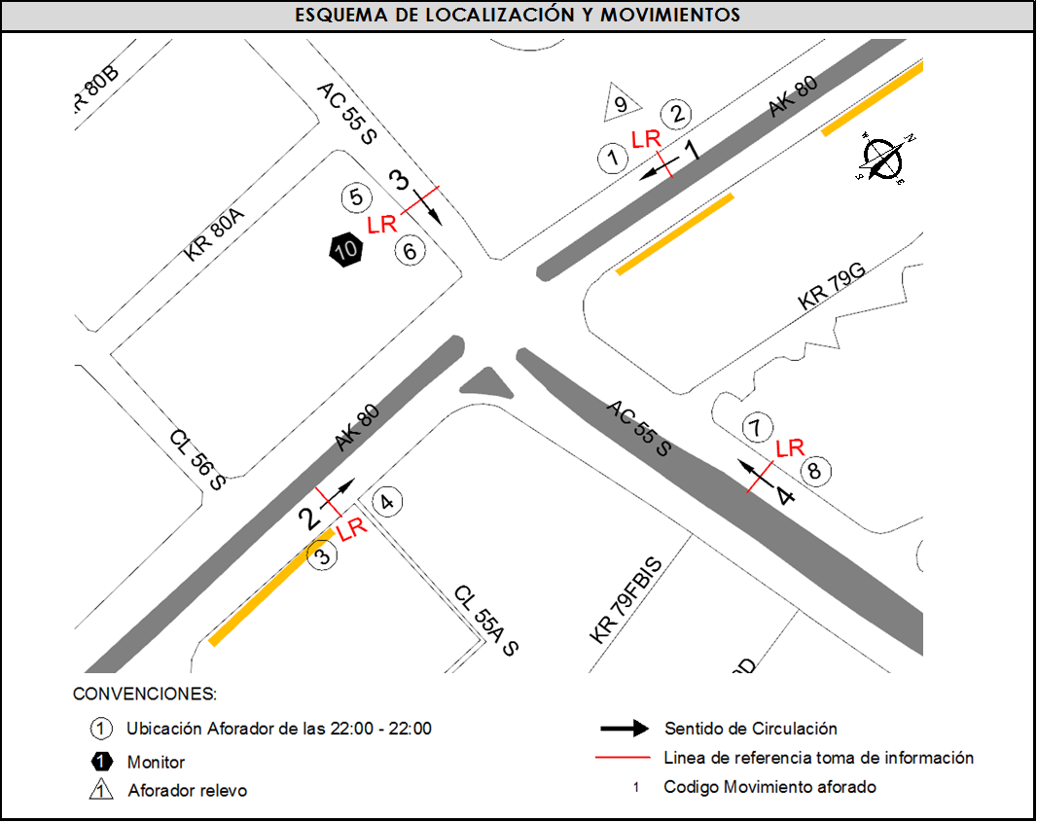
 |  | BA | 2.5
 |  | ESP | 2 | A LAS 19:10 HORAS EL VOLUMEN DE BUSES EN EL ACCESO 3 AUMENTA POR CARAVANA. |  |  |  |  |  | OESTE
 |  | INT | 2 | EL VOLUMEN VEHÍCULAR DISMINUTE LUEGO DE LAS 20:45 POR FINALIZACIÓN DE LAS ACTIVIDADES DIARIAS. |  |  |  |  |  | OESTE - SUR
 |  | C2P | 2.5
 |  | C2G | 2.5
 |  | C3-C4 | 2.5
 |  | C5 | 2.5
 |  | >C5 | 2.5
 |  | M | 0.5
 |  | BIC | 0.3

 |  | ANALISIS PUNTUAL
 |  | LA INTERSECCIÓN DE LA AVENIDA CALLE 55 SUR (AVENIDA PRIMERO DE MAYO) CON CARRERA 80 (AVENIDA AGOBERTO MEJIA) SE ENCUENTRA UBICADA EN EL SUROCCIDENTE DE LA CIUDAD, EN LA LOCALIDAD DE KENNEDY. LA AVENIDA PRIMERO DE MAYO ESTÁ CONFORMADA AL COSTADO ORIENTE POR DOS CALZADA, UNA POR SENTIDO DE TRES CARRILES CADA UNA PARA TRÁFICO MIXTO (INCLUYE TPC), PERMITIENDO LA CIRCULACIÓN EN SENTIDO ESTE-OESTE Y VICEVERSA; AL COSTADO OCCIDENTE SE COMPONE DE UNA CALZADA DE DOS CARRILES CON SENTIDO ÚNICO DE CIRCULACIÓN OESTE-ESTE. LA AVENIDA CARRERA 80 ESTÁ COMPUESTA DE DOS CALZADAS UNA POR SENTIDO, CADA CALZADA CUENTA CON DOS CARRILES, OPERA EN SENTIDO NORTE-SUR Y VICEVERSA Y ES PARA TRÁFICO MIXTO (INCLUYE TPC). EL VOLUMEN TOTAL AFORADO DURANTE EL DÍA SÁBADO 5 DE ABRIL DE 2014 FUE DE 96.750 VEHÍCULOS MIXTOS, COMPUESTOS DE LA SIGUIENTE MANERA: EL 53,8% CORRESPONDEN A VEHÍCULOS LIVIANOS, EL 21,4% MOTOS, EL 15,4% TRANSPORTE PÚBLICO COLECTIVO (COLECTIVOS, BUSETA / BUSETON, BUSES) Y EL 5,8% A VEHÍCULOS DE CARGA. LOS PERÍODOS DE MÁXIMA DEMANDA SE PRESENTAN ENTRE LAS 06:30 Y LAS 07:30 HORAS, Y ENTRE LAS 14:15-15:15 HORAS. LA HORA PICO TOTAL DE LA INTERSECCIÓN SE REGISTRA ENTRE LAS 14:15 Y LAS 15:15 HORAS, PERIODO EN EL QUE SE MOVILIZA UN TOTAL DE 5.467 VEHÍCULOS MIXTOS, DE LOS CUALES EL 47,3% CORRESPONDE A VEHÍCULOS LIVIANOS, EL 27,9% A MOTOS, EL 13,0% A TRANSPORTE PUBLICO COLECTIVO Y MASIVO, EL 6,8% A BICICLETAS Y FINALMENTE CAMIONES CON UNA PARTICIPACIÓN DEL 4,9%.

 |  | REGISTRO FOTOGRÁFICO
 |  | 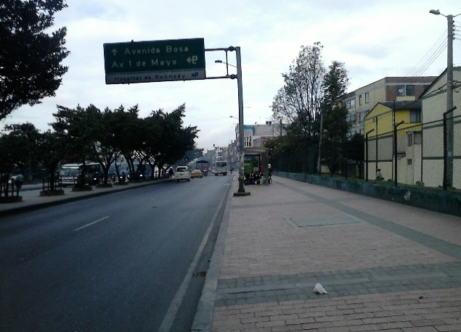 |  |  |  |  | 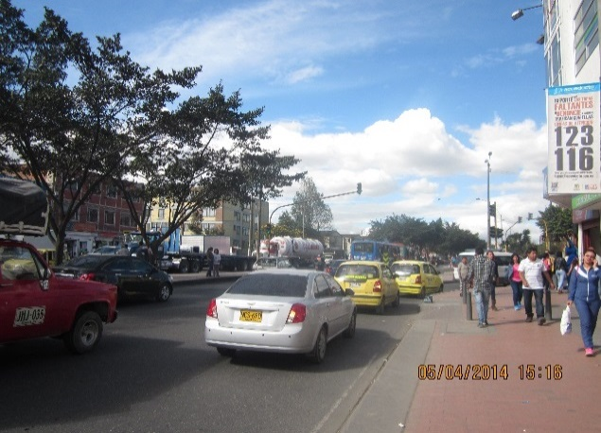

 |  | ACCESO NORTE |  |  |  |  | ACCESO SUR

 |  | 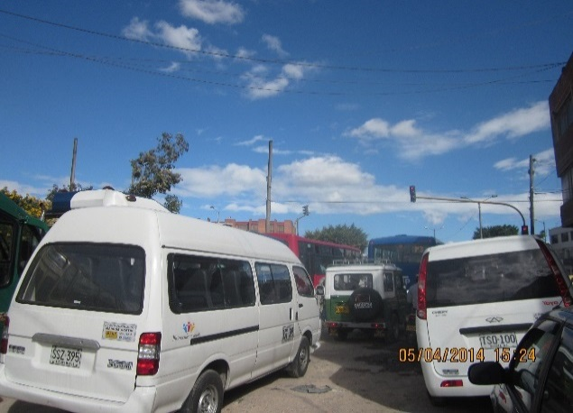 |  |  |  |  | 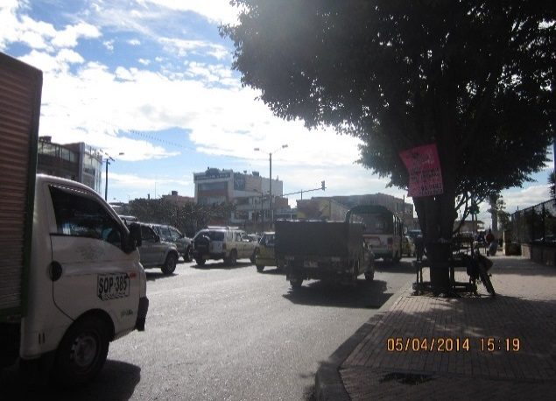

 |  | ACCESO OCCIDENTE |  |  |  |  | ACCESO ORIENTE

